상품제안서
락앤락 쉐이킷보틀 프로스탠다드 650ml | 상품코드: S44384

 |  |  |  |  |  |  | 02-713-8555 | www.synergygift.co.kr
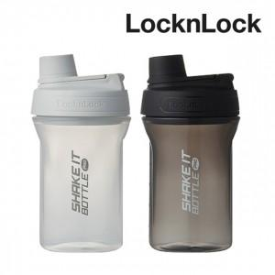

【상세/제작정보】 | <p><span style="font-size: 14pt;">※ 기본 포장 없는 제품입니다.</span></p>

【인쇄/포장옵션】 | 실크 / 포장불가능

【공급단가】 | 수량 | 30~ | 100~ | 300~ | 1,000~ | 3,000~
*VAT별도 | 라이트그레이 | 7,480원 | 7,080원 | 6,730원 | 6,560원 | 6,450원
 | 블랙 | 7,480원 | 7,080원 | 6,730원 | 6,560원 | 6,450원

【상품 URL】 | https://www.synergygift.co.kr:443/src/goods_detail.php?gdno=44384

